Sheet1
测试时间：20160626-20180627 |  | 测试人员：佟岩
序号 | 问题来源 | 复现环境 | 问题内容
1 | WMS客户端-计划管理-待办工作 | 点击“库存管理”按钮，进入“货位显示”界面 | 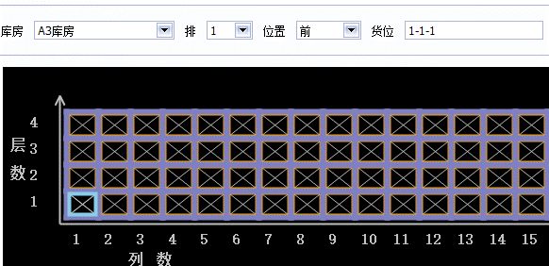 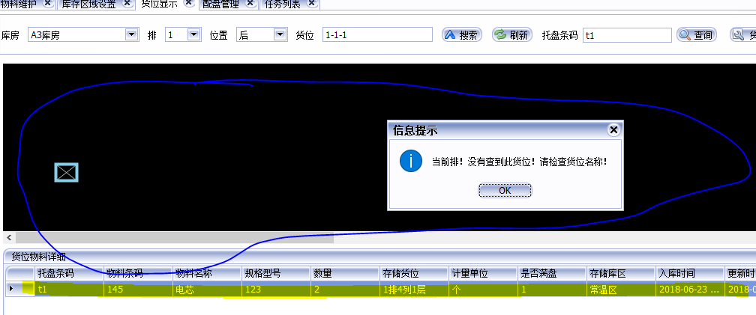 1.选择库房之后，刷新各个区域，有没有把每个工位的属性刷新出来，例如哪个工位是满位，哪个工位是任务锁定，哪个工位是禁用等等 2.选择库房A3，输入货位名称，点击“搜索”按钮，可以查到该货位； 输入托盘条码，点击查询按钮，如果没有该托盘条码信息，库房区域为黑色，并且货位物料信息列表里也不清空； 此时，再点击“搜索”按钮，会弹出提示“当前排！没有查到此货位！请检查货位名称” ； 之后，再点击“查询”按钮，会弹出相同的提示“当前排！没有查到此货位！请检查货位名称”

 |  |  | 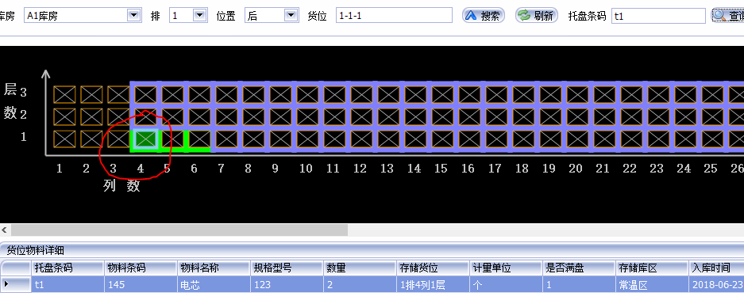 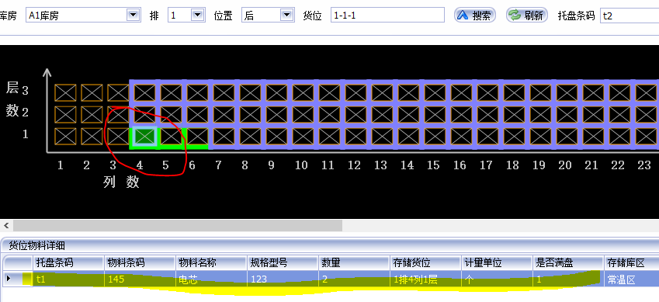 3.选择库房A1，输入托盘条码“t1”，可以查询到该托盘；输入托盘条码"t2",点击“查询”按钮，提示“无此托盘信息”，但是，货位物料详细列表不清空，且该库区中图形显示还是“t1”的那个货位

 |  |  | 4.不同的库房可可以使用相同的托盘条码吗？A1库房和A2库房都有t1的托盘条码，并且在同一货位
2 | WMS客户端-库存管理-配盘管理 | 配盘列表中没有选中的数据，直接点击“取消配盘”按钮
 |  | 默认A1库房，选择查询按钮，会显示“按计划配盘”界面里刚确认配盘的托盘，选择其他库房时不显示 | 感觉在“按计划配盘”界面确认配盘的托盘都和A1库房绑定了
3 | WMS客户端-计划管理-计划查询 | 输入开始时间，起始时间，点击查询按钮，单据列表中有数据，单据明细里显示单据里第一条的信息，将时间更改，如果没有查询到单据信息，单据明细列表里的内容没有清空 | 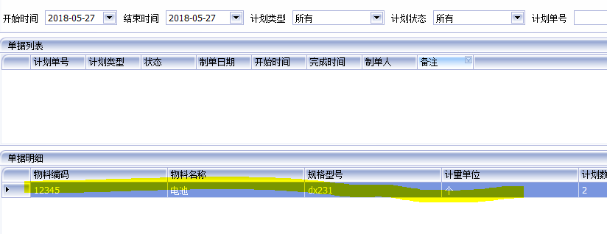
4 | WMS客户端-计划管理-待办工作 | 输入开始时间，起始时间，点击查询按钮，单据列表中有数据，单据明细里显示单据里第一条的信息，将时间更改，如果没有查询到单据信息，单据明细列表里的内容没有清空 | 问题同3
5 | WMS客户端 | 在同一个电脑上，可以运行多个客户端实例

